技术标准
附件
资料室配套家俱技术参数
序号 | 名称 | 功能描述 | 图片（非指定样式，仅作为核心功能结构参考） | 规格型号mm（±5mm） | 单位 | 数量 | 技术参数
0 | 家具共性标准 | 家具材质、组件等共性标准 |  |  |  |  | 1、饰面基材：免漆实木多层板（E0级），符合GB/T 9846-2015、GB/T 3324-2017、HJ 2574-2016、HJ 571-2010检验依据，检测内容包含：人造板件外观应无明显划痕、明显压痕、明显色差、无鼓泡、龟裂、分层，静曲强度检验应合格，静曲强度试件合格率达到100%，弹性模量检验应合格，弹性模量试件合格率达到100%，甲醛释放量（气候箱法）≤0.054mg/m³。 2、三合一连接件：通过中性盐雾试验（NSS）法连续喷雾≥70h，耐腐蚀等级达到10级；表面涂层可迁移元素锑、砷、钡、镉、铬、铅、汞、硒≤2mg/kg；金属件外观喷涂层无漏喷、锈蚀和脱色、掉色现象，喷涂层光滑均匀，色泽一致，无流挂、疙瘩、皱皮、飞漆等缺陷。 3、封边条：符合QB/T 4463-2013检验依据，检测内容包含：封边条甲醛释放量未检出。 4、螺丝：符合GB/T 3325-2017、QB/T 3827-1999检验依据，金属件外观应未见缺陷（电镀层）表面应无剥落、返锈、毛刺，无烧焦、起泡、针孔、花斑，金属镀层耐腐蚀等级（乙酸盐雾连续喷雾190h以上）达到10级。 5、阻尼铰链：阻尼铰链：耐腐蚀等级通过中性盐雾试验（NSS）法连续喷雾 ≥ 70h试验，耐腐蚀等级均达到10级；垂直静载荷（过载）与水平静载荷（过载）均检验合格；表面涂层可迁移元素钡、铅、铬、锑、砷、镉、汞、硒均检验合格；喷涂层无漏喷，锈蚀和脱色、掉色现象；喷涂层光滑均匀，色泽一致，无流挂、疙瘩、皱皮、飞漆等缺陷。 6、中标单位在接中标通知后3天内需提供符合饰面基材对应技术参数带CMA标识的检测认证报告，包含由国家认可的第三方检测机构出具的检测报告，检测报告须在全国认证认可信息公共服务平台（http://cx.cnca.cn）上查询截图或提供检测机构的二维码查询路径。若不提供或检测报告内容不符合技术参数作无效投标处理。 7、最迟货物验收前，乙方需提供三合一连接件对应技术参数带CMA标识的检测认证报告，包含由国家认可的第三方检测机构出具的检测报告，检测报告须在全国认证认可信息公共服务平台（http://cx.cnca.cn）上查询截图或提供检测机构的二维码查询路径。 8、根据乙方供货质量情况，甲方保留要求乙方提供封边条、螺丝和阻尼铰链质量检测报告的权利。 9、产品不低于5年质保期。
1 | 定制展示柜 | 用于图书摆放，含顶柜，宽4.8米图书摆放层架区，内嵌储物柜1.8米区域（储物柜大小900*400*1850或900*400*2000），侧端0.4米弧形置物区 | 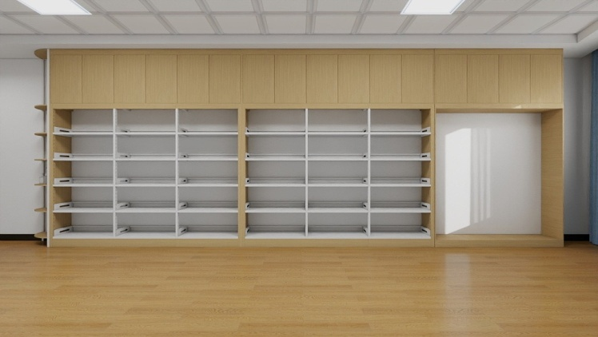 | 7680*400*2880 | ㎡ | 22.1 | 1、满足共性标准。 2、内架采用基材：冷轧钢板，厚度不低于0.8mm，单层承重不少于80kg；金属喷漆（塑）涂层硬度检测合格；金属件外观性能要求（喷涂层）检测合格。 3、板材厚度≥18mm，顶上带储物柜。产品符合GB/T3324-2017标准。 4、储物柜大小纳入一体考虑。色系应与内架协调一致。
2 | 查询桌 | 桌面放置电脑， 左侧下设置储物柜放置打印机及打印纸等 | 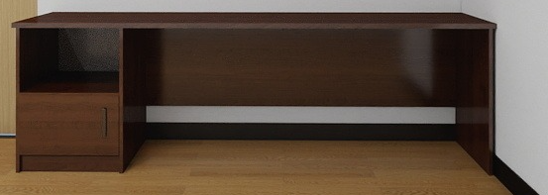 | 2400*700*750 | 张 | 1 | 1、满足共性标准。 2、桌面板材厚度≥25mm，其它板材厚度≥18mm。产品符合GB/T3324-2017标准。
3 | 查询桌 | 放置三台电脑 | 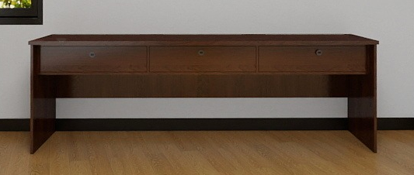 | 2400*700*750 | 张 | 1 | 1、满足共性标准。 2、桌面板材厚度≥25mm，其它板材厚度≥18mm。产品符合GB/T3324-2017标准。
4 | 洽谈桌 | 8人座会议洽谈 |  | 3200*1400*750 | 张 | 1 | 1、满足共性标准。 2、台面厚度≥25mm，产品符合GB/T3324-2017标准。
5 | 期刊架 | 期刊摆放等 |  | 1000*350*1600 | 个 | 2 | 1、满足共性标准。 2、板材厚度≥25mm，其它板材厚度≥18mm，背板不低于7mm，产品符合GB/T3324-2017标准。 3、每层需加隐形灯带，增加亮度，支持开关控制。
6 | 报刊架 | 放置报纸 |  | 800*350*1600 | 个 | 1 | 1、满足共性标准。 2、板材厚度≥25mm，其它板材厚度≥18mm，背板不低于7mm，产品符合GB/T3324-2017标准。

